Repositorio de contenido
Tipo de contenido | Título | Enlace | Información clave a destacar | Imagen | Vencimiento | Red Social | CONTENIDO SEGÚN RED SOCIAL
 |  |  |  |  |  | Pinterest | Facebook | Instagram | X | Linkedin | Pinterest
 |  |  |  |  |  | Instagram | 93 | 1 | 1 | 1 | 2
 |  |  |  |  |  | X
 |  |  |  |  |  | Linkedin
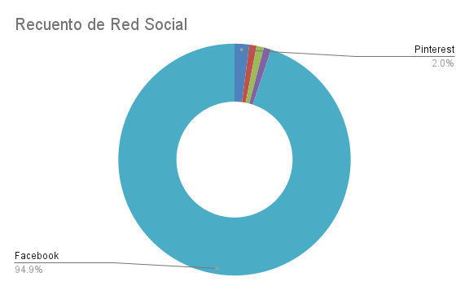
 |  |  |  |  |  | Pinterest
 |  |  |  |  |  | Facebook
 |  |  |  |  |  | Facebook
 |  |  |  |  |  | Facebook
 |  |  |  |  |  | Facebook
 |  |  |  |  |  | Facebook
 |  |  |  |  |  | Facebook
 |  |  |  |  |  | Facebook
 |  |  |  |  |  | Facebook
 |  |  |  |  |  | Facebook
 |  |  |  |  |  | Facebook
 |  |  |  |  |  | Facebook
 |  |  |  |  |  | Facebook
 |  |  |  |  |  | Facebook
 |  |  |  |  |  | Facebook
 |  |  |  |  |  | Facebook
 |  |  |  |  |  | Facebook
 |  |  |  |  |  | Facebook
 |  |  |  |  |  | Facebook
 |  |  |  |  |  | Facebook
 |  |  |  |  |  | Facebook
 |  |  |  |  |  | Facebook
 |  |  |  |  |  | Facebook
 |  |  |  |  |  | Facebook
 |  |  |  |  |  | Facebook
 |  |  |  |  |  | Facebook
 |  |  |  |  |  | Facebook
 |  |  |  |  |  | Facebook
 |  |  |  |  |  | Facebook
 |  |  |  |  |  | Facebook
 |  |  |  |  |  | Facebook
 |  |  |  |  |  | Facebook
 |  |  |  |  |  | Facebook
 |  |  |  |  |  | Facebook
 |  |  |  |  |  | Facebook
 |  |  |  |  |  | Facebook
 |  |  |  |  |  | Facebook
 |  |  |  |  |  | Facebook
 |  |  |  |  |  | Facebook
 |  |  |  |  |  | Facebook
 |  |  |  |  |  | Facebook
 |  |  |  |  |  | Facebook
 |  |  |  |  |  | Facebook
 |  |  |  |  |  | Facebook
 |  |  |  |  |  | Facebook
 |  |  |  |  |  | Facebook
 |  |  |  |  |  | Facebook
 |  |  |  |  |  | Facebook
 |  |  |  |  |  | Facebook
 |  |  |  |  |  | Facebook
 |  |  |  |  |  | Facebook
 |  |  |  |  |  | Facebook
 |  |  |  |  |  | Facebook
 |  |  |  |  |  | Facebook
 |  |  |  |  |  | Facebook
 |  |  |  |  |  | Facebook
 |  |  |  |  |  | Facebook
 |  |  |  |  |  | Facebook
 |  |  |  |  |  | Facebook
 |  |  |  |  |  | Facebook
 |  |  |  |  |  | Facebook
 |  |  |  |  |  | Facebook
 |  |  |  |  |  | Facebook
 |  |  |  |  |  | Facebook
 |  |  |  |  |  | Facebook
 |  |  |  |  |  | Facebook
 |  |  |  |  |  | Facebook
 |  |  |  |  |  | Facebook
 |  |  |  |  |  | Facebook
 |  |  |  |  |  | Facebook
 |  |  |  |  |  | Facebook
 |  |  |  |  |  | Facebook
 |  |  |  |  |  | Facebook
 |  |  |  |  |  | Facebook
 |  |  |  |  |  | Facebook
 |  |  |  |  |  | Facebook
 |  |  |  |  |  | Facebook
 |  |  |  |  |  | Facebook
 |  |  |  |  |  | Facebook
 |  |  |  |  |  | Facebook
 |  |  |  |  |  | Facebook
 |  |  |  |  |  | Facebook
 |  |  |  |  |  | Facebook
 |  |  |  |  |  | Facebook
 |  |  |  |  |  | Facebook
 |  |  |  |  |  | Facebook
 |  |  |  |  |  | Facebook
 |  |  |  |  |  | Facebook
 |  |  |  |  |  | Facebook
 |  |  |  |  |  | Facebook
 |  |  |  |  |  | Facebook
 |  |  |  |  |  | Facebook
 |  |  |  |  |  | Facebook
 |  |  |  |  |  | Facebook

Actualizaciones en X
DÍA | FECHA | HORA | FORMATO DE CONTENIDO | MENSAJE | ENLACE | CAMPAÑA | IMAGEN | RECUENTO DE CARACTERES
SEMANA 1
LUNES
1 | 2024-12-30 | 9:00:00 | Video |  |  |  | Pega un enlace web a tu imagen (tamaño: 1200 x 1200 pixeles para una relación de aspecto de 1:1 y 1200 x 628 pixeles para una relación de aspecto de 1.91:1. | 0
2 | 2024-12-30 | 12:00:00 | Imagen |  |  |  |  | 0 | Video | Imagen | Encuesta | Mensaje corto | Enlace | Gif
3 | 2024-12-30 | 15:00:00 | Video |  |  |  |  | 0 | 74 | 8 | 8 | 5 | 0 | 5
4 | 2024-12-30 | 17:00:00 | Encuesta |  |  |  |  | 0
MARTES
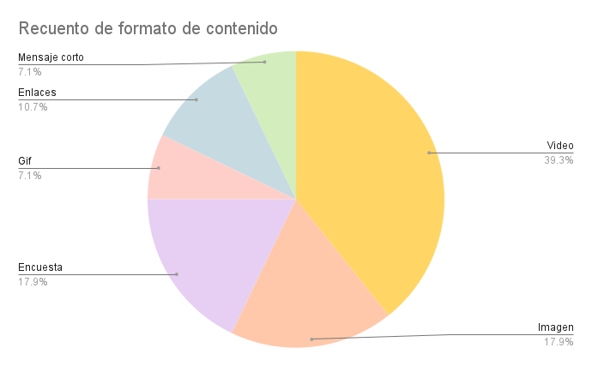
1 | 2024-12-31 | 9:00:00 | Video |  |  |  |  | 0
2 | 2024-12-31 | 12:00:00 | Gif |  |  |  |  | 0
3 | 2024-12-31 | 15:00:00 | Enlaces |  |  |  |  | 0
4 | 2024-12-31 | 17:00:00 | Mensaje corto |  |  |  |  | 0
MIÉRCOLES
1 | 2025-01-04 | 9:00:00 | Gif |  |  |  |  | 0
2 | 2025-01-04 | 12:00:00 | Enlaces |  |  |  |  | 0
3 | 2025-01-04 | 15:00:00 | Enlaces |  |  |  |  | 0
4 | 2025-01-04 | 17:00:00 | Video |  |  |  |  | 0
JUEVES
1 | 2025-01-05 | 9:00:00 | Mensaje corto |  |  |  |  | 0
2 | 2025-01-05 | 12:00:00 | Video |  |  |  |  | 0
3 | 2025-01-05 | 15:00:00 | Video |  |  |  |  | 0
4 | 2025-01-05 | 17:00:00 | Video |  |  |  |  | 0
VIERNES
1 | 2025-01-06 | 9:00:00 | Video |  |  |  |  | 0
2 | 2025-01-06 | 12:00:00 | Video |  |  |  |  | 0
3 | 2025-01-06 | 15:00:00 | Video |  |  |  |  | 0
4 | 2025-01-06 | 17:00:00 | Video |  |  |  |  | 0
SÁBADO
1 | 2025-01-07 | 9:00:00 | Encuesta |  |  |  |  | 0
2 | 2025-01-07 | 12:00:00 | Encuesta |  |  |  |  | 0
3 | 2025-01-07 | 15:00:00 | Encuesta |  |  |  |  | 0
4 | 2025-01-07 | 17:00:00 | Encuesta |  |  |  |  | 0
DOMINGO
1 | 2025-01-08 | 9:00:00 | Imagen |  |  |  |  | 0
2 | 2025-01-08 | 12:00:00 | Imagen |  |  |  |  | 0 | SEMANA 1 | SEMANA 2 | SEMANA 3 | SEMANA 4
3 | 2025-01-08 | 15:00:00 | Imagen |  |  |  |  | 0 | 28 | 28 | 28 | 28
4 | 2025-01-08 | 17:00:00 | Imagen |  |  |  |  | 0

SEMANA 2
LUNES
1 | 2024-12-30 | 9:00:00 | Video |  |  |  |  | 0
2 | 2024-12-30 | 12:00:00 | Imagen |  |  |  |  | 0
3 | 2024-12-30 | 15:00:00 | Video |  |  |  |  | 0
4 | 2024-12-30 | 17:00:00 | Encuesta |  |  |  |  | 0
MARTES
1 | 2024-12-31 | 9:00:00 | Video |  |  |  |  | 0
2 | 2024-12-31 | 12:00:00 | Gif |  |  |  |  | 0
3 | 2024-12-31 | 15:00:00 | Video |  |  |  |  | 0
4 | 2024-12-31 | 17:00:00 | Video |  |  |  |  | 0
MIÉRCOLES
1 | 2025-01-04 | 9:00:00 | Enlaces |  |  |  |  | 0
2 | 2025-01-04 | 12:00:00 | Enlaces |  |  |  |  | 0
3 | 2025-01-04 | 15:00:00 | Enlaces |  |  |  |  | 0
4 | 2025-01-04 | 17:00:00 | Video |  |  |  |  | 0
JUEVES
1 | 2025-01-05 | 9:00:00 | Mensaje corto |  |  |  |  | 0
2 | 2025-01-05 | 12:00:00 | Video |  |  |  |  | 0
3 | 2025-01-05 | 15:00:00 | Video |  |  |  |  | 0
4 | 2025-01-05 | 17:00:00 | Video |  |  |  |  | 0
VIERNES
1 | 2025-01-06 | 9:00:00 | Video |  |  |  |  | 0
2 | 2025-01-06 | 12:00:00 | Video |  |  |  |  | 0
3 | 2025-01-06 | 15:00:00 | Video |  |  |  |  | 0
4 | 2025-01-06 | 17:00:00 | Video |  |  |  |  | 0
SÁBADO
1 | 2025-01-07 | 9:00:00 | Video |  |  |  |  | 0
2 | 2025-01-07 | 12:00:00 | Video |  |  |  |  | 0
3 | 2025-01-07 | 15:00:00 | Video |  |  |  |  | 0
4 | 2025-01-07 | 17:00:00 | Video |  |  |  |  | 0
DOMINGO
1 | 2025-01-08 | 9:00:00 | Video |  |  |  |  | 0
2 | 2025-01-08 | 12:00:00 | Video |  |  |  |  | 0
3 | 2025-01-08 | 15:00:00 | Video |  |  |  |  | 0
4 | 2025-01-08 | 17:00:00 | Video |  |  |  |  | 0

SEMANA 3
LUNES
1 | 2024-12-30 | 9:00:00 | Video |  |  |  | Pega un enlace web a tu imagen (tamaño: 1200 x 1200 pixeles para una relación de aspecto de 1:1 y 1200 x 628 pixeles para una relación de aspecto de 1.91:1. | 0
2 | 2024-12-30 | 12:00:00 | Imagen |  |  |  |  | 0
3 | 2024-12-30 | 15:00:00 | Video |  |  |  |  | 0
4 | 2024-12-30 | 17:00:00 | Encuesta |  |  |  |  | 0
MARTES
1 | 2024-12-31 | 9:00:00 | Video |  |  |  |  | 0
2 | 2024-12-31 | 12:00:00 | Gif |  |  |  |  | 0
3 | 2024-12-31 | 15:00:00 | Video |  |  |  |  | 0
4 | 2024-12-31 | 17:00:00 | Video |  |  |  |  | 0
MIÉRCOLES
1 | 2025-01-04 | 9:00:00 | Enlaces |  |  |  |  | 0
2 | 2025-01-04 | 12:00:00 | Enlaces |  |  |  |  | 0
3 | 2025-01-04 | 15:00:00 | Enlaces |  |  |  |  | 0
4 | 2025-01-04 | 17:00:00 | Video |  |  |  |  | 0
JUEVES
1 | 2025-01-05 | 9:00:00 | Mensaje corto |  |  |  |  | 0
2 | 2025-01-05 | 12:00:00 | Video |  |  |  |  | 0
3 | 2025-01-05 | 15:00:00 | Video |  |  |  |  | 0
4 | 2025-01-05 | 17:00:00 | Video |  |  |  |  | 0
VIERNES
1 | 2025-01-06 | 9:00:00 | Video |  |  |  |  | 0
2 | 2025-01-06 | 12:00:00 | Video |  |  |  |  | 0
3 | 2025-01-06 | 15:00:00 | Video |  |  |  |  | 0
4 | 2025-01-06 | 17:00:00 | Video |  |  |  |  | 0
SÁBADO
1 | 2025-01-07 | 9:00:00 | Video |  |  |  |  | 0
2 | 2025-01-07 | 12:00:00 | Video |  |  |  |  | 0
3 | 2025-01-07 | 15:00:00 | Video |  |  |  |  | 0
4 | 2025-01-07 | 17:00:00 | Video |  |  |  |  | 0
DOMINGO
1 | 2025-01-08 | 9:00:00 | Video |  |  |  |  | 0
2 | 2025-01-08 | 12:00:00 | Video |  |  |  |  | 0
3 | 2025-01-08 | 15:00:00 | Video |  |  |  |  | 0
4 | 2025-01-08 | 17:00:00 | Video |  |  |  |  | 0

SEMANA 4
LUNES
1 | 2024-12-30 | 9:00:00 | Video |  |  |  |  | 0
2 | 2024-12-30 | 12:00:00 | Imagen |  |  |  |  | 0
3 | 2024-12-30 | 15:00:00 | Video |  |  |  |  | 0
4 | 2024-12-30 | 17:00:00 | Encuesta |  |  |  |  | 0
MARTES
1 | 2024-12-31 | 9:00:00 | Video |  |  |  |  | 0
2 | 2024-12-31 | 12:00:00 | Gif |  |  |  |  | 0
3 | 2024-12-31 | 15:00:00 | Video |  |  |  |  | 0
4 | 2024-12-31 | 17:00:00 | Video |  |  |  |  | 0
MIÉRCOLES
1 | 2025-01-04 | 9:00:00 | Enlaces |  |  |  |  | 0
2 | 2025-01-04 | 12:00:00 | Enlaces |  |  |  |  | 0
3 | 2025-01-04 | 15:00:00 | Enlaces |  |  |  |  | 0
4 | 2025-01-04 | 17:00:00 | Video |  |  |  |  | 0
JUEVES
1 | 2025-01-05 | 9:00:00 | Mensaje corto |  |  |  |  | 0
2 | 2025-01-05 | 12:00:00 | Video |  |  |  |  | 0
3 | 2025-01-05 | 15:00:00 | Video |  |  |  |  | 0
4 | 2025-01-05 | 17:00:00 | Video |  |  |  |  | 0
VIERNES
1 | 2025-01-06 | 9:00:00 | Video |  |  |  |  | 0
2 | 2025-01-06 | 12:00:00 | Video |  |  |  |  | 0
3 | 2025-01-06 | 15:00:00 | Video |  |  |  |  | 0
4 | 2025-01-06 | 17:00:00 | Video |  |  |  |  | 0
SÁBADO
1 | 2025-01-07 | 9:00:00 | Video |  |  |  |  | 0
2 | 2025-01-07 | 12:00:00 | Video |  |  |  |  | 0
3 | 2025-01-07 | 15:00:00 | Video |  |  |  |  | 0
4 | 2025-01-07 | 17:00:00 | Video |  |  |  |  | 0
DOMINGO
1 | 2025-01-08 | 9:00:00 | Video |  |  |  |  | 0
2 | 2025-01-08 | 12:00:00 | Video |  |  |  |  | 0
3 | 2025-01-08 | 15:00:00 | Video |  |  |  |  | 0
4 | 2025-01-08 | 17:00:00 | Video |  |  |  |  | 0

Actualizaciones en Facebook
DÍA | FECHA | HORA | FORMATO DE CONTENIDO | MENSAJE | ENLACE | CAMPAÑA | IMAGEN
SEMANA 1
LUNES
1 | 2024-12-31 | 9:00:00 | Video |  |  |  | Pega un enlace web a tu imagen (tamaño: 1.200 x 628 píxeles)
2 | 2024-12-30 | 12:00:00 | Imagen |  |  |  |  | Video | Imagen | Encuesta | Mensaje corto | Enlace | Gif | En vivo | Historias | Carrusel
3 | 2024-12-30 | 15:00:00 | Video |  |  |  |  | 54 | 6 | 6 | 0 | 0 | 3 | 8 | 9 | 9
4 | 2024-12-30 | 17:00:00 | Encuesta
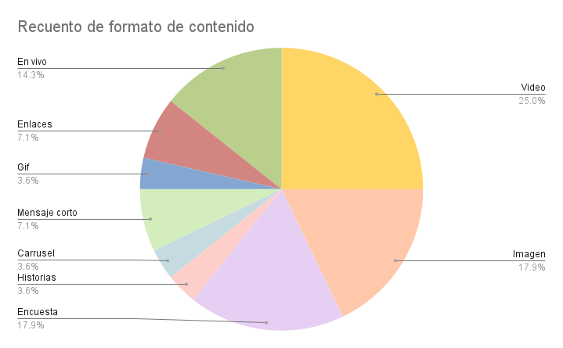
MARTES
1 | 2024-12-31 | 9:00:00 | Video
2 | 2024-12-31 | 12:00:00 | Historias
3 | 2024-12-31 | 15:00:00 | Carrusel
4 | 2024-12-31 | 17:00:00 | Mensaje corto
MIÉRCOLES
1 | 2025-01-04 | 9:00:00 | Gif
2 | 2025-01-04 | 12:00:00 | Enlaces
3 | 2025-01-04 | 15:00:00 | Enlaces
4 | 2025-01-04 | 17:00:00 | Video
JUEVES
1 | 2025-01-05 | 9:00:00 | Mensaje corto
2 | 2025-01-05 | 12:00:00 | Video
3 | 2025-01-05 | 15:00:00 | Video
4 | 2025-01-05 | 17:00:00 | Video
VIERNES
1 | 2025-01-06 | 9:00:00 | En vivo
2 | 2025-01-06 | 12:00:00 | En vivo
3 | 2025-01-06 | 15:00:00 | En vivo
4 | 2025-01-06 | 17:00:00 | En vivo
SÁBADO
1 | 2025-01-07 | 9:00:00 | Encuesta
2 | 2025-01-07 | 12:00:00 | Encuesta
3 | 2025-01-07 | 15:00:00 | Encuesta
4 | 2025-01-07 | 17:00:00 | Encuesta
DOMINGO
1 | 2025-01-08 | 9:00:00 | Imagen
2 | 2025-01-08 | 12:00:00 | Imagen |  |  |  |  | SEMANA 1 | SEMANA 2 | SEMANA 3 | SEMANA 4
3 | 2025-01-08 | 15:00:00 | Imagen |  |  |  |  | 27 | 27 | 27 | 28
4 | 2025-01-08 | 17:00:00 | Imagen

SEMANA 2
LUNES
1 | 2024-12-30 | 9:00:00 | En vivo
2 | 2024-12-30 | 12:00:00 | En vivo
3 | 2024-12-30 | 15:00:00 | En vivo
4 | 2024-12-30 | 17:00:00 | En vivo
MARTES
1 | 2024-12-31 | 9:00:00 | Video
2 | 2024-12-31 | 12:00:00 | Gif
3 | 2024-12-31 | 15:00:00 | Video
4 | 2024-12-31 | 17:00:00 | Video
MIÉRCOLES
1 | 2025-01-04 | 9:00:00 | Enlaces
2 | 2025-01-04 | 12:00:00 | Enlaces
3 | 2025-01-04 | 15:00:00 | Enlaces
4 | 2025-01-04 | 17:00:00 | Video
JUEVES
1 | 2025-01-05 | 9:00:00 | Mensaje corto
2 | 2025-01-05 | 12:00:00 | Video
3 | 2025-01-05 | 15:00:00 | Video
4 | 2025-01-05 | 17:00:00 | Video
VIERNES
1 | 2025-01-06 | 9:00:00 | Historias
2 | 2025-01-06 | 12:00:00 | Historias
3 | 2025-01-06 | 15:00:00 | Historias
4 | 2025-01-06 | 17:00:00 | Historias
SÁBADO
1 | 2025-01-07 | 9:00:00 | Historias
2 | 2025-01-07 | 12:00:00 | Historias
3 | 2025-01-07 | 15:00:00 | Historias
4 | 2025-01-07 | 17:00:00 | Historias
DOMINGO
1 | 2025-01-08 | 9:00:00 | Video
2 | 2025-01-08 | 12:00:00 | Video
3 | 2025-01-08 | 15:00:00 | Video
4 | 2025-01-08 | 17:00:00 | Video

SEMANA 3
LUNES
1 | 2024-12-30 | 9:00:00 | Carrusel
2 | 2024-12-30 | 12:00:00 | Carrusel
3 | 2024-12-30 | 15:00:00 | Carrusel
4 | 2024-12-30 | 17:00:00 | Carrusel
MARTES
1 | 2024-12-31 | 9:00:00 | Carrusel
2 | 2024-12-31 | 12:00:00 | Carrusel
3 | 2024-12-31 | 15:00:00 | Carrusel
4 | 2024-12-31 | 17:00:00 | Carrusel
MIÉRCOLES
1 | 2025-01-04 | 9:00:00 | Enlaces
2 | 2025-01-04 | 12:00:00 | Enlaces
...

Actualizaciones en Pinterest
HORA | FORMATO DE CONTENIDO | MENSAJE | CAMPAÑA | ENLACE | PIN
...
8:00:00 | Video |  |  | Utiliza el etiquetado de productos y los enlaces salientes para aumentar el engagement y llevar tráfico a tu sitio web. | Recomendamos una relación de aspecto de 2:3 (1000 x 1500 píxeles) para las imágenes y una relación de aspecto de 9:16 (1080 x 1920 píxeles) para los videos. La herramienta puede recortar fácilmente el contenido nuevo o existente a 9:16, 2:3, 3:4, 4:5 o 1:1. | Video | Imagen
12:00:00 | Video |  |  |  |  | 68 | 16
18:00:00 | Video
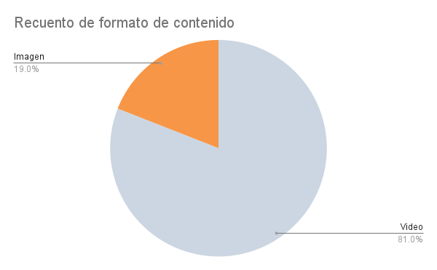
...
8:00:00 | Video
12:00:00 | Video
18:00:00 | Imagen
...
8:00:00 | Imagen
12:00:00 | Imagen
18:00:00 | Imagen
...
8:00:00 | Video
12:00:00 | Video
18:00:00 | Video
...
8:00:00 | Video
12:00:00 | Video
18:00:00 | Video
...
10:00:00 | Video
14:00:00 | Video
20:00:00 | Video
...
10:00:00 | Video
14:00:00 | Video
20:00:00 | Video
...
HORA | FORMATO DE CONTENIDO | MENSAJE | CAMPAÑA | ENLACE | PIN
8:00:00 | Video
12:00:00 | Video
18:00:00 | Video
...

Actualizaciones en Instagram
HORA | FORMATO DE CONTENIDO | MENSAJE | CAMPAÑA | IMAGEN
...
9:00:00 | Imagen |  |  | Pega un enlace web a tu imagen (tamaño: 1.080 x 1.080 píxeles)
12:00:00 | Video |  |  |  | Video | Imagen | Carrusel | Historia | En vivo
15:00:00 | Video |  |  |  | 91 | 5 | 4 | 4 | 0
17:00:00 | Video
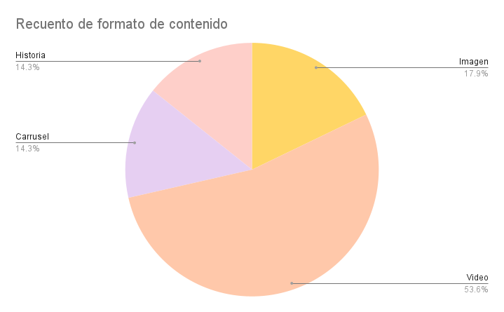
...
9:00:00 | Imagen
12:00:00 | Imagen
15:00:00 | Imagen
17:00:00 | Imagen
...
9:00:00 | Video
12:00:00 | Video
15:00:00 | Video
17:00:00 | Video
...
9:00:00 | Carrusel
12:00:00 | Carrusel
15:00:00 | Carrusel
17:00:00 | Carrusel
...
9:00:00 | Video
12:00:00 | Video
15:00:00 | Video
17:00:00 | Video
...
HORA | FORMATO DE CONTENIDO | MENSAJE | CAMPAÑA | IMAGEN
9:00:00 | Historia
12:00:00 | Historia
15:00:00 | Historia
17:00:00 | Historia
...
HORA | FORMATO DE CONTENIDO | MENSAJE | CAMPAÑA | IMAGEN
9:00:00 | Video
12:00:00 | Video |  |  |  | SEMANA 1 | SEMANA 2 | SEMANA 3 | SEMANA 4
15:00:00 | Video |  |  |  | 28 | 28 | 28 | 28
17:00:00 | Video
...

